Načrt - odstranj. PCB
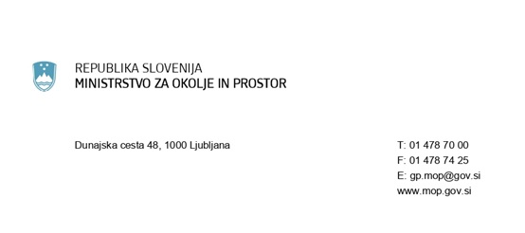

NAČRT ODSTRANJEVANJA ODPADNIH PCB
na podlagi 12. člena Uredbe o odstranjevanju polikloriranih bifenilov in polikloriranih terfenilov (Uradni list RS, št. 34/08, 9/09 in 44/22 - ZVO-2)
1. IMETNIK PCB NAPRAVE - naziv in naslov firme
Naziv firme:
Ulica:
Hišna številka:
Poštna številka:
Pošta:
Matična številka:

2.1. VRSTA NAPRAVE IN VSEBNOST PCB V NAPRAVI:
Vrsta naprave:
Vsebnost PCB v napravi:

2.2. LOKACIJA NAPRAVE:
Ulica:
Hišna številka:
Poštna številka:
Pošta:
Katastrska občina:
Parcelna številka:
Številka stavbe:

2.3. PODATKI O NAPRAVI:
Opis obstoječih in predvidenih tehničnih, organizacijskih in drugih ukrepov za odstranjevanje PCB iz naprave in dekontaminacijo naprave oz. odstranjevanje celotne naprave, preprečevanje in zmanjševanje nastajanja škodljivih vplivov na okolje in zdravje ljudi zaradi PCB in časovnica izvedbe načrtovanih ukrepov:

2.4. OBSTOJEČI IN PREDVIDENI NAČINI RAVNANJA S PCB IN ODPADNIMI PCB:
Začasno skladiščenje odpadnih PCB:
Oddaja in prepuščanje odpadnih PCB:

